Änderungskonsequenzen
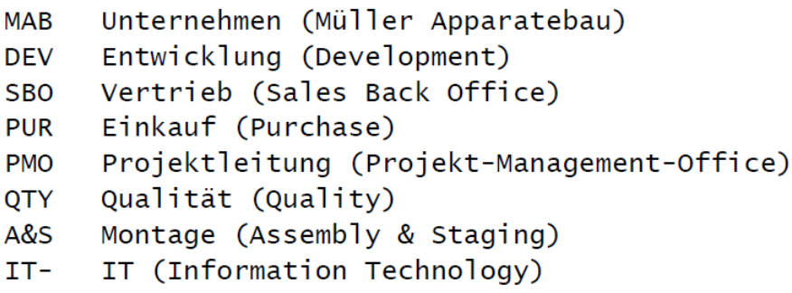
Projekt / Produkt
Änderungsbeschreibung(kurz)
MANTIS (wenn vorhanden)
CR-Nr. (wenn vorhanden)
Artikel-Nr.
Modell-Nr.

 | Issue | Notwendigkeit JA/NEIN | Abteilung Welche ? | Verantwortlich Wer ? | Beschreibung, Inhalte, Ergebnisse | erledigt JA/NEIN
 | BEISPIEL | JA | DEV | GRZ | Änderungsvorhaben vorgestellt: CGR, JFL, DSC, EDI, SJO | JA
 | Change Request vorstellen |  | DEV
 | Artikel sperren (verhindert Neubeschaffung, Montage, Auslieferung) |  | DEV
 | Konzeptarbeiten erstellen/anpassen/ändern |  | DEV
 | MANTIS Antrag erstellen und zuweisen |  | DEV
 | Entwicklung (Konstruktion, Software, EE-Hardware) |  | DEV
 | Temperaturentwicklung/Einsatzhöhe |  | DEV
 | Elektrische Werte (Angaben, Absicherung, Werte, Toleranzen) |  | DEV
 | Stückliste und Struktur (Baugruppen, Modelle) |  | DEV
 | Technische Dokumentation (BA, SA, TK, SH, BH, Sprachen) |  | DEV
 | ET, VT…MTBF, MTTR (aktualisieren) |  | DEV
 | UL (Einfluss, Nachtrag, Nachmessung) |  | DEV
 | GS (SiSteMa), Failsafe, Masch.-Richtlinie, Risikobeurteilung (Einfluss, Nachtrag) |  | DEV
 | EMV (Einfluss, Nachtrag, Nachmessung) |  | DEV
 | CAD- Bilder für E-Plan erstellen und übergeben an E-Plan Zeichner |  | DEV
 | Auszug Stücklisten an Technische Doku für TK's |  | DEV
 | Prüfen, Erproben, Validieren, Dokumentieren, Funktionsnachweise (vorab durchführen) |  | DEV
 | Typenschild (PIM- Daten ändern) |  | DEV
 | CAD- Daten (ändern, neu erstellen) |  | DEV
 | E-Plan (ändern, neu erstellen, Sprachen beachten) |  | DEV
 | Fehlermeldungen in Software (z.B. HMI) und Techn. Dokumentation |  | DEV
 | Step- Dateien für Einkauf |  | DEV

 | Prüfmittel, Messmittel (vorhanden, entwickeln, bauen) |  | DEV/A&S
 | Fertigung/Produktion (Stopp) |  | DEV/A&S
 | Prüfprozesse und -Anleitungen (anpassen, ändern, ergänzen) |  | DEV/A&S
 | Verpackung (ändern, neu erstellen) |  | DEV/A&S
 | Aufkleber, Labels, Leistungs- und Pneumatikbeschriftungen, Komponentenbeschriftungen |  | DEV/A&S

 | Lagerbestand (prüfen, ob verwendbar, zu sperren, zu entsorgen) |  | A&S
 | Montageanleitung (anpassen, ändern, ergänzen) -> Arbeitsschritte neu/löschen |  | A&S
 | Änderungen/Anpassungen an existierenden internen Modulen/Systemen (Halle C) |  | A&S
 | Fertigung, Einbauen, Prüfen und Ergebnis zurückmelden |  | A&S

 | Kunden-Information erstellen, versenden |  | SBO/DEV/PMO
 | Service-Information erstellen, versenden |  | SBO/DEV/PMO
 | Lieferung ET-Pakete/Änderungspakete |  | SBO/DEV/PMO
 | Modul-Lebenslauf anpassen (Historie aufnehmen) |  | SBO/DEV/PMO
 | System-Lebenslauf anpassen (Historie aufnehmen) |  | SBO/DEV/PMO
 | Modellnummer / Artikelnummer (ändern, neu anlegen, löschen) |  | SBO/DEV/PMO
 | Software- Handling, Releases an Kunden |  | SBO/DEV/PMO

 | Kosten -> HK -> VK -> Preislisten |  | SBO/PMO
 | Änderungen/Anpassungen an existierenden externen Modulen/Systemen (Kunden) |  | SBO/PMO

 | Modul-Änderungsliste (für weitere, bestehende Module) |  | PMO
 | System-Änderungsliste (für weitere, bestehende Systeme) |  | PMO

filename: | dieses Blatt kommt aus einer Excel-Datei mit dem Namen: Änderungs-Konsequenzen (DEV)

